Sheet1
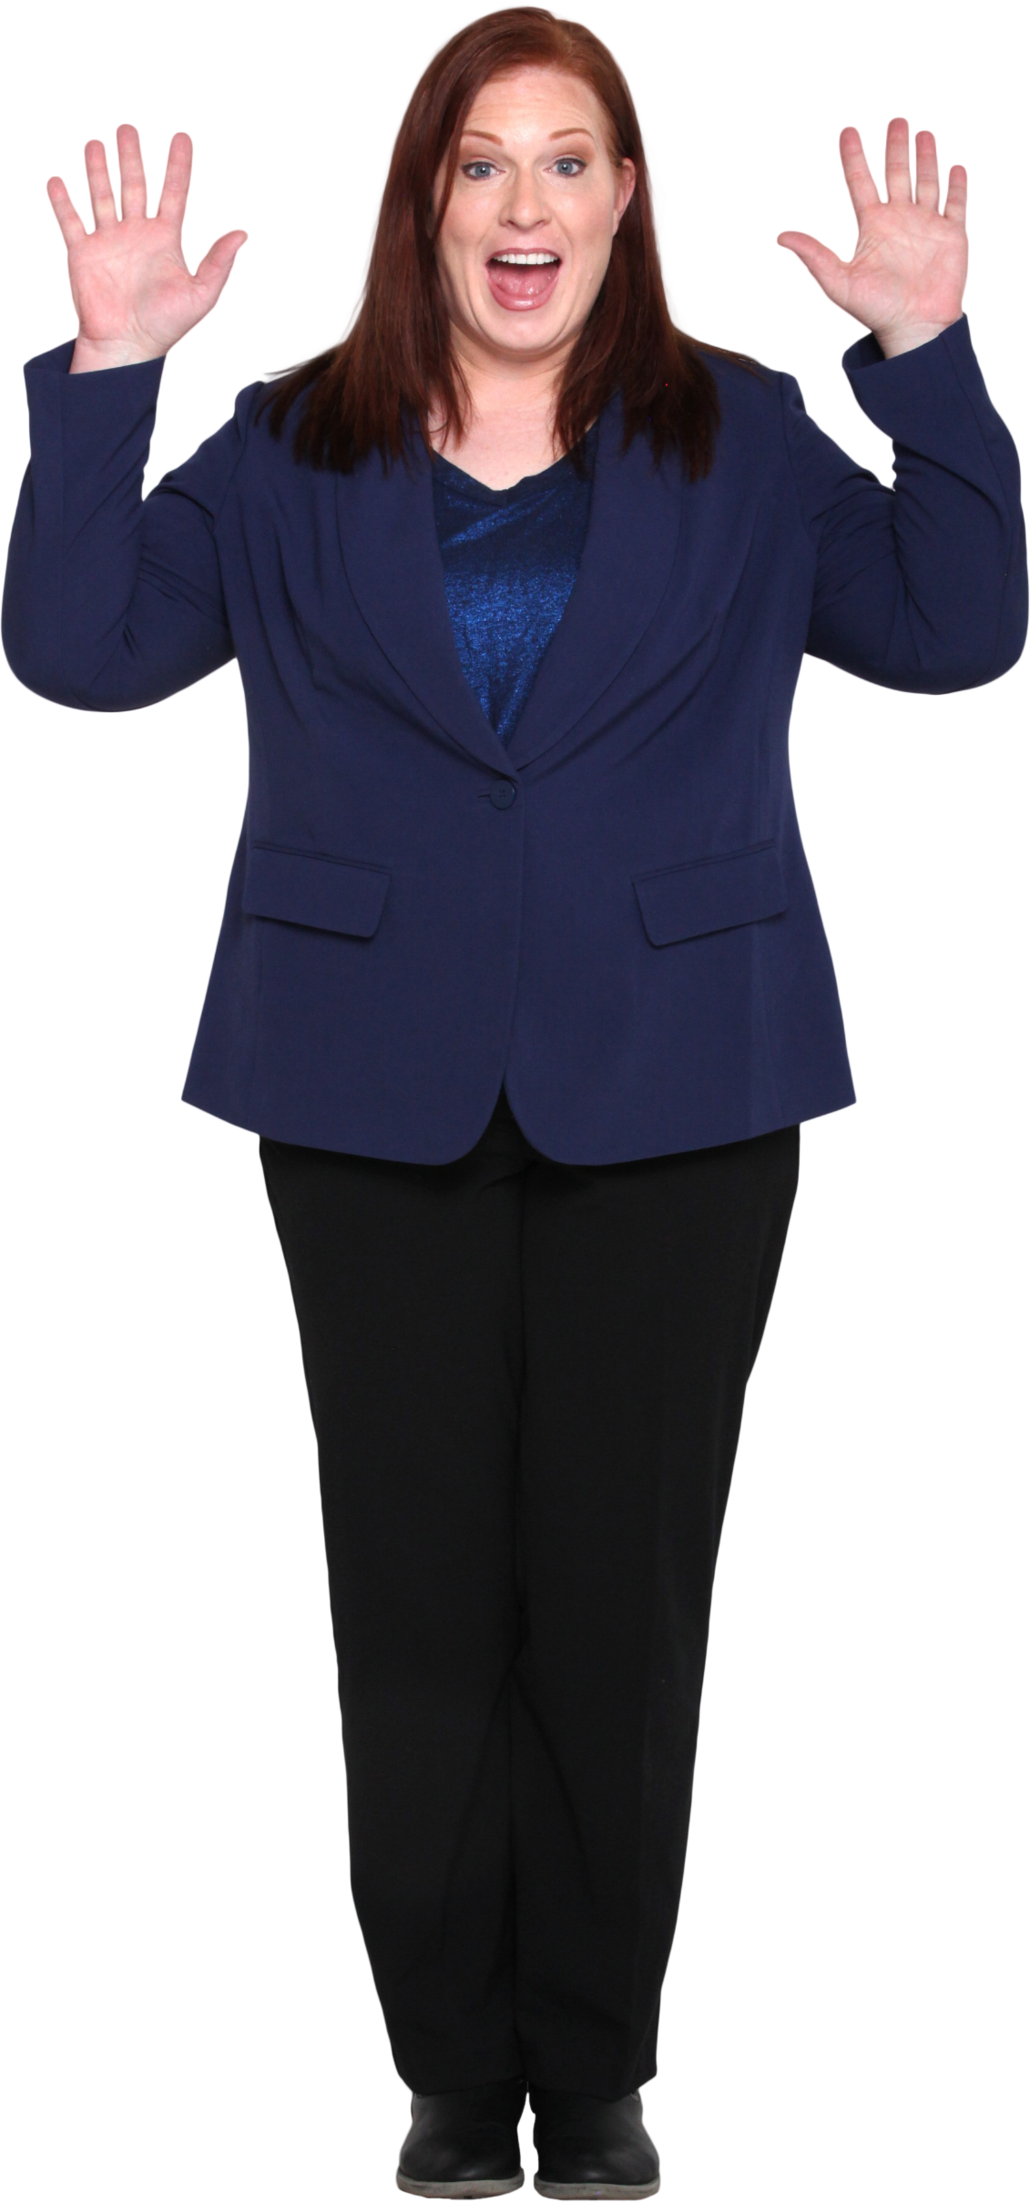
N | O | P | Q | R | S | T | U | V | W | X | Y | Z
Z | N | O | P | Q | R | S | T | U | V | W | X | Y
Y | Z | N | O | P | Q | R | S | T | U | V | W | X
X | Y | Z | N | O | P | Q | R | S | T | U | V | W
W | X | Y | Z | N | O | P | Q | R | S | T | U | V
V | W | X | Y | Z | N | O | P | Q | R | S | T | U
U | V | W | X | Y | Z | N | O | P | Q | R | S | T
T | U | V | W | X | Y | Z | N | O | P | Q | R | S
S | T | U | V | W | X | Y | Z | N | O | P | Q | R
R | S | T | U | V | W | X | Y | Z | N | O | P | Q
The grid shown is used in Porta Cipher for Cryptography.
The challenge is to generate this grid through a formula.
Q | R | S | T | U | V | W | X | Y | Z | N | O | P
P | Q | R | S | T | U | V | W | X | Y | Z | N | O
O | P | Q | R | S | T | U | V | W | X | Y | Z | N

